Feuil1
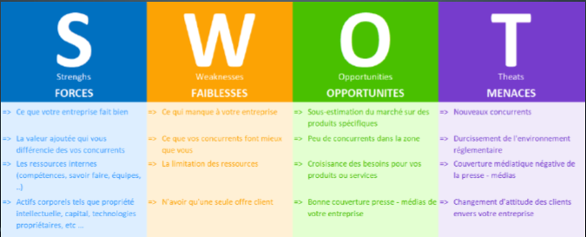
S | W | O | T | S | W | O | T

Motivation | Manque d'expérience en Front | Logiciel destiné à mon usage : | Difficultés liés à Java |  |  |  | Contraintes d'évaluation
 |  |  | Double projet
Auto-didacte | Projet ambitieux (langage hors cursus) | → Ergonomie de l'application facilitée | Gérer stage, cours, projet et permis |  |  |  | Contrainte de temps

Insomniaque | Difficultés matériel : un seul écran, 8Go de RAM durant les fils rouges à l'ADRAR | →Attentes de l'utilisateur connues | Risque de déménagement forcé courant Juillet-Août |  |  |  | Double projet application et page web

Rémunération de la région validée |  | Equivalents présents sur le marché

